投标答疑汇总表
招标答疑汇总表
项目名称 |  | 科达高端高压柱塞泵和马达研发制造基地施工总承包项目
招标单位(名称) |  | 安徽科达液压技术有限公司
序号 | 投标方所提问题 | 类别 | 所提疑问处的页码或编号 | 截图 | 招标人回复
1 | 1#厂房电梯井道无控制柜，呼机盒位置 | 其他问题 | 1#厂房建施-8 | 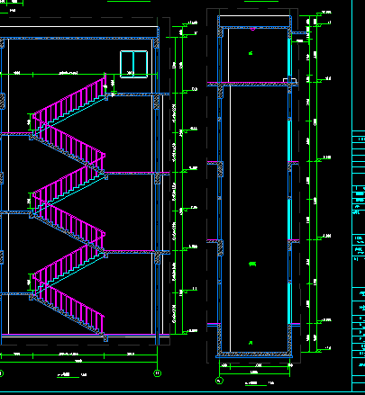 | 具体位置将由电梯厂家深化。
2 | 1#厂房屋面伸缩缝位置无做法，存在渗水风险。 | 其他问题 | 1#厂房建施-7 | 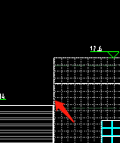 | 详见屋顶平面图变形缝引的图集，后续可由承包单位给出优化做法供建设方审核。
3 | 钢结构防火涂料能不能全部改成膨胀型防火涂料。 | 其他问题 | 1#厂房建施-1 |  | 须满足防火设计及验收标准。
4 | 2#厂房屋面排烟窗靠通风器一侧未设置泛水板，或者将排烟窗与通风器相接不做泛水板。 | 其他问题 | 2#厂房建施-5 | 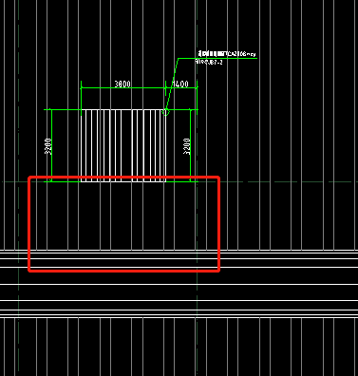 | 请参见图集说明，如下图
5 | 1#厂房推拉门导轨无结构图 | 其他问题 | 1#厂房建施-3 | 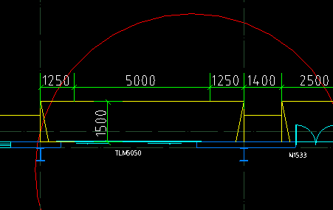 | 由承包单位深化后提交建设方审核。
6 | 1#厂房邻近砼框架两侧后浇带能否取消 | 其他问题 | 1#厂房结施-6 | 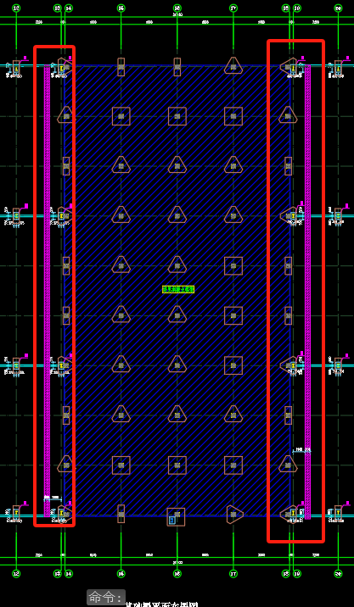 | 不能取消。但可改为膨胀后浇带。
7 | 2#厂房轻质内隔墙高度达到12m，是否需要加龙骨；砌体内隔墙高度12m，厚度为240mm，不便施工且稳定性差，能否改为其它材质墙体？ | 其他问题 | 2#厂房建施-4 | 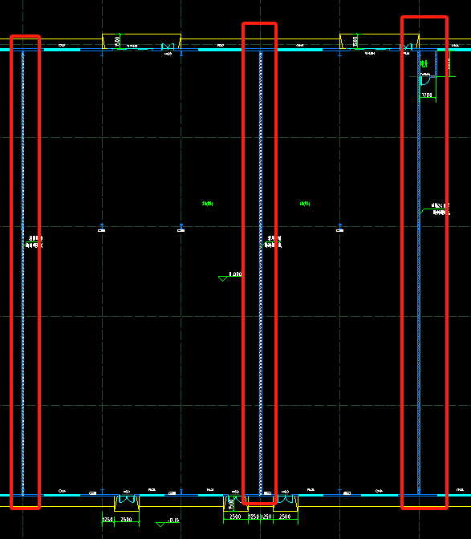 | 1.隔墙需考虑设置增加框架龙骨。承包单位负责深化图纸，由建设方审核。 2.材质不变。
8 | 经济标是否需提供纸质版综合单价分析表 | 招标文件问题 | 经济文件中综合单价分析表 |  | 需要（除钢结构按清单填报，其余均需要单价分析），可以是软件导出版本
9 | 分部分项清单可以用广联达组价后直接导出吗？还是限定在原清单内填报？ | 招标文件问题 | 经济文件中分部分项工程量清单 |  | 分部分项清单按甲方提供清单格式填写，单价分析可以是软件导出版
10 | 经济文件中“总价措施费计价表”中的内的措施项目可自行更改吗？还是要一致响应原清单内项目填报？ | 招标文件问题 | 经济文件中总价措施计价表 |  | 措施费按项包干，原清单项可不填报，但不能删除，如有增项可补充，增补项需注明详细内容
11 | 经济标的“主要材料及设备价格表”中的内容是否要响应表中所列项，还是可以自行更改？ 因为表中所列材料多与清单主材不符，如清单墙体主材为“煤矸石空心砖、煤矸石实心砖”而表中所列为标准砖及多孔砖，内墙面漆清单为无机漆料，而表内容为乳胶漆。 | 招标文件问题 | 经济文件中主要材料及设备价格表 |  | “主要材料及设备价格表”中的内容可以根据清单内容更改
12 | 外墙板YX28-205-820型彩钢板（采用暗扣式安装）此版型无法暗扣式安装 | 招标文件问题 | 钢结构工程招标清单第14条 |  | 修改外墙板型号为760型彩钢板（采用暗扣式安装）
13 | 屋面YX51-380-760金属压型钢板图纸清单无明确做法，是否为暗扣式安装 | 招标文件问题 | 钢结构工程招标清单第12条 |  | 屋面采用360°直立锁边
14 | 未明确铠装缝的做法、材质 | 招标文件问题 | 技术文件及清单 |  | 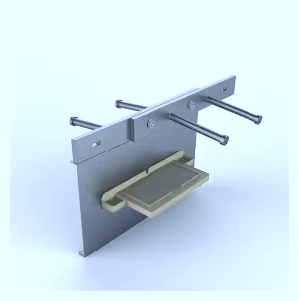 采用重型铠装缝，可参考图片

